1641_incomings erasmus
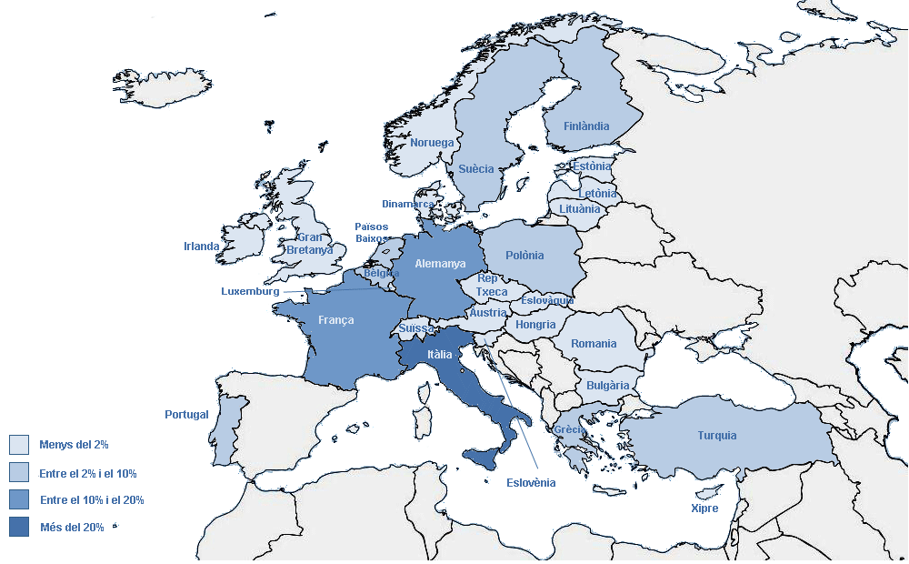
1.6.4 Programes d'intercanvi
1.6.4.1 PROGRAMA D'INTERCANVI EUROPEU (ERASMUS). ESTUDIANTAT REBUT DE 1R I 2N CICLES i MÀSTER

Estudiantat rebut per centre (1r i 2n cicles i Màster)

 | 200 FME | 210 ETSAB | 220 ETSEIAT | 230 ETSETB | 240 ETSEIB | 250 ETSECCPB | 270 FIB | 290 ETSAV | 300 EPSC | 310 EPSEB | 320 EUETIT | 330 EPSEM | 340 EPSEVG | 390 ESAB | 802 EAE | 820 EUETIB | 840 EUPMT | TOTAL
Alemanya | - | 9 | 4 | 7 | 27 | 6 | 6 | 5 | 1 | - | 3 | - | 5 | - | 2 | 2 | - | 77
Àustria | - | 1 | - | 2 | 1 | - | - | 1 | 1 | - | - | - | - | 1 | - | - | - | 7
Bèlgica | - | 1 | 1 | - | 2 | 1 | 2 | 2 | - | - | 1 | - | - | 2 | - | - | 4 | 16
Bulgària | - | 1 | - | - | - | - | - | - | - | - | - | - | - | - | - | - | - | 1
Dinamarca | - | - | - | - | - | - | - | 1 | - | - | - | - | - | - | 3 | - | - | 4
Eslovàquia | - | - | 6 | - | 1 | - | 2 | - | - | - | - | - | - | - | - | 1 | - | 10
Eslovènia | - | 2 | - | 3 | 2 | 1 | - | - | - | - | - | - | - | - | - | - | - | 8
Estònia | - | - | - | - | 2 | - | - | - | - | - | - | - | - | - | - | - | - | 2
Finlàndia | 1 | - | - | - | 4 | - | 2 | - | 3 | - | - | - | - | - | 3 | 4 | - | 17
França | 1 | 19 | 1 | 11 | 57 | 12 | 6 | 8 | - | - | 1 |  | 1 | - | 10 | - | - | 127
Gran Bretanya | 2 | 1 | - | - | - | - | - | 2 | - | - | - | - | 1 | - | 5 | - | - | 11
Grècia | 1 | 2 | - | 4 | 2 | - | 5 | 3 | 1 | - | - | - | - | - | - | - | - | 18
Hongria | - | 3 | - | - | - | 1 | - | 1 | - | - | - | - | - | - | - | - | - | 5
Irlanda | - | - | - | - | - | - | - | 1 | - | - | 1 | - | - | - | - | - | - | 2
Itàlia | 9 | 27 | 14 | 10 | 41 | 12 | 15 | 18 | - | - | 3 | 1 | 1 | 1 | 1 | - | - | 153
Letonia | - | 2 | - | - | - | - | - | - | - | - | - | - | - | - | 1 | - | - | 3
Lituània | - | - | - | - | 1 | - | - | - | - | - | - | - | - | - | - | - | - | 1
Luxemburg | - | - | - | - | - | - | - | - | 1 | - | - | - | - | - | - | - | - | 1
Noruega | - | - | - | - | - | - | 1 | - | - | - | 3 | - | - | - | - | - | - | 4
Països Baixos | 1 | 2 | - | - | 4 | - | - | 3 | - | - | - | - | 5 | - | - | 2 | - | 17
Polònia | - | 2 | - | 4 | 14 | 2 | 3 | 1 | - | 1 | 4 | - | 3 | - | 2 | - | - | 36
Portugal | 1 | 7 | 3 | 5 | 12 | 7 | 4 | 7 | - | - | - | - | - | - | - | 1 | - | 47
Rep. Txeca | 1 | 2 | 1 | - | - | - | 3 | 1 | - | - | - | - | - | - | - | - | - | 8
Romania | - | 2 | 1 | - | - | 1 | - | 1 | - | - | - | - | 3 | 2 | - | - | - | 10
Suïssa | - | 4 | - | - | 2 | 1 | - | 3 | - | - | - | - | - | - | 2 | - | - | 12
Suècia | - | 3 | - | 1 | 6 | 2 | 1 | 4 | - | - | 1 | - | - | - | - | - | - | 18
Turquia | - | - | 1 | - | 1 | - | 1 | 3 | - | - | 5 | - | 4 | 2 | - | 1 | - | 18
Xipre | - | - | - | - | - | - | 5 | - | - | - | - | - | - | - | - | - | - | 5
TOTAL | 17 | 90 | 32 | 47 | 179 | 46 | 56 | 65 | 7 | 1 | 22 | 1 | 23 | 8 | 29 | 11 | 4 | 638

Estudiantat rebut (Erasmus) segons el país de la universitat de procedència

